Sheet1
前端公用方法一览表
系统 | 文件夹 | 文件名 | 关键字 | 作用 | 方法名 | 是否可用
webApp | js | Calendar.js | 日历、日期选择 | 日历插件，时间久（2005） | 较多，详见系统文件 | 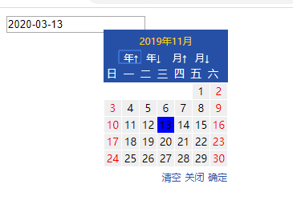
 |  | contextMent.js
 |  | cookie.js | cookie | cookie相关操作但时间久远 | 无文档
 |  | d3-min.js
 |  | dagre-d3.js
 |  | diag.js
 |  | draggabilly.pkgd.js
 |  | excanvas.js
 |  | faction.js
 |  | fixedTableHead.js | 固定表头，搜索栏 | erp系统固定表头与搜索栏 | fixedTableHead("#test") | 详见文档说明
 |  | fnImgRotate.js |  | 图片旋转 | var img = document.getElementById("testcookie") imgRotate(img,'30',true);
 |  | freezeheader.js | 固定表头 | 固定表头 | 窗口大小改变时，表头宽度会出现问题
 |  | html5.js |  | 已被注释
 |  | idangerous.swiper2.7.6.min.js | swiper，移动端滚动 | 移动端、轮播效果 | 详见网站吧 | 详见https://swiperjs.com/
 |  | jeDate | 日期控件 | pc端日历控件，日期选择 | 详见网站吧，需要注意的是要引入css文件jedate.css | http://www.jemui.com/uidoc/jedate.html | 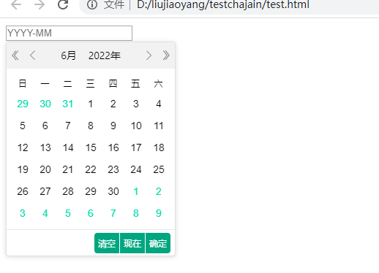
 |  | jquery.fixedheadtable.js | 固定表头 | 固定表头 | $.fn.fixedHeaderTable
 |  | jquery.rotate.min.js |  | 无说明,估计也是旋转 | github进不去了
 |  | ocheck.js | 校验 | 各种校验，QQ校验、手机校验、邮箱校验、数字校验
 |  | OrderCansva.js | 图形 | 应该是用于某个页面的，选择图形，删除图形之类的
 |  | picZoom.js
 |  | respond.min.js | css3、兼容 | 支持最小最大宽度 |  | https://github.com/scottjehl/Respond
 |  | switchTab.js |  | 非公用方法
 |  | tdrag.js
 |  | upload2pic.js |  | 估计为某个页面使用
 |  | webuploader.custom.js
 |  | webuploader.js
 | Scripts/BWGUtil | bwgCodec.js | 私有、重要 | 系统自定义编码辅助脚本
 |  | bwgCommon.js | 数组 | 将输入的数组以给定的分隔符进行合并
 |  | bwgEffects.js
 |  | bwgInputHandler.js
 |  | bwgPageScriptHelper.js
 |  | bwgProcessListFactory.js
 |  | bwgSelectHandler.js
 |  | bwgTableHandle.js
 |  | bwgTools.js
 | Scripts/officecontrol | ntkoofficecontrol
 | Scripts | AlertBox.js
 |  | bwgTableHandle.js | 数组 | 数组相关操作
 |  | check_form.js | 校验 | 输入校验
 |  | CJL.0.1.min.js
 |  | comm.js | 公用方法、页面滚动、排序 | 公用方法、页面滚动、排序
 |  | common.js | 公用方法、 去空格、 cookie、 url、 ie版本检测、 页面后退、 提示信息合并、 刷新、 提示信息、 打开新窗口、 隔行变色、 全选、单选、下拉、鼠标移入提示 | 公用方法、 去空格、 cookie、 url、 ie版本检测、 页面后退、 提示信息合并、 刷新、 提示信息、 打开新窗口、 隔行变色、 全选、单选、下拉、鼠标移入提示
 |  | core.js
 |  | fixedtableheader.js | 固定表头 | 固定表头
 |  | intro.js
 |  | jqcookie.js | cookie | cookie
 |  | jquery.drag.js
 |  | jquery.fileupload.js | 文件上传 | 文件相关操作，上传 |  | https://github.com/blueimp/jQuery-File-Upload
 |  | jquery.iframe-transport |  | 暂不清楚
 |  | jquery.pagewalkthrough.min |  | 空的
 |  | jquery.ui.widget | UI、小部件 | jQuery UI是在jQuery JavaScript库之上构建的一组精选的用户界面交互，效果，小部件和主题 |  | https://jqueryui.com/
 |  | jquery.xdr-transport | ajax | ajax |  | https://github.com/jaubourg/ajaxHooks/
 |  | jscolor.min | 拾色器 | 选颜色用
 |  | JScript | 公用方法、 去空格、 cookie、 url、 ie版本检测、 页面后退、 提示信息合并、 刷新、 提示信息、 打开新窗口、 隔行变色、 全选、单选、下拉、鼠标移入提示 | 跟commonJS基本一致
 |  | LodopFuncs | lodop函数 | lodop函数
 |  | meizzDate |  | 日期选择
 |  | MoreAll
 |  | numkeyboard
 |  | pinyin | 拼音 | js将汉字转拼音 | chnToPy("汉字") | 这也太秀了
 |  | rowsManager
 |  | select2 | 选择、下拉框 | 选择框的多样性（但好像有点过期了，效果有点错乱，应该可以考虑升级版本，高版本仍兼容ie8） |  | https://select2.org/
 |  | validate
 |  | xmlhttp

